Portada
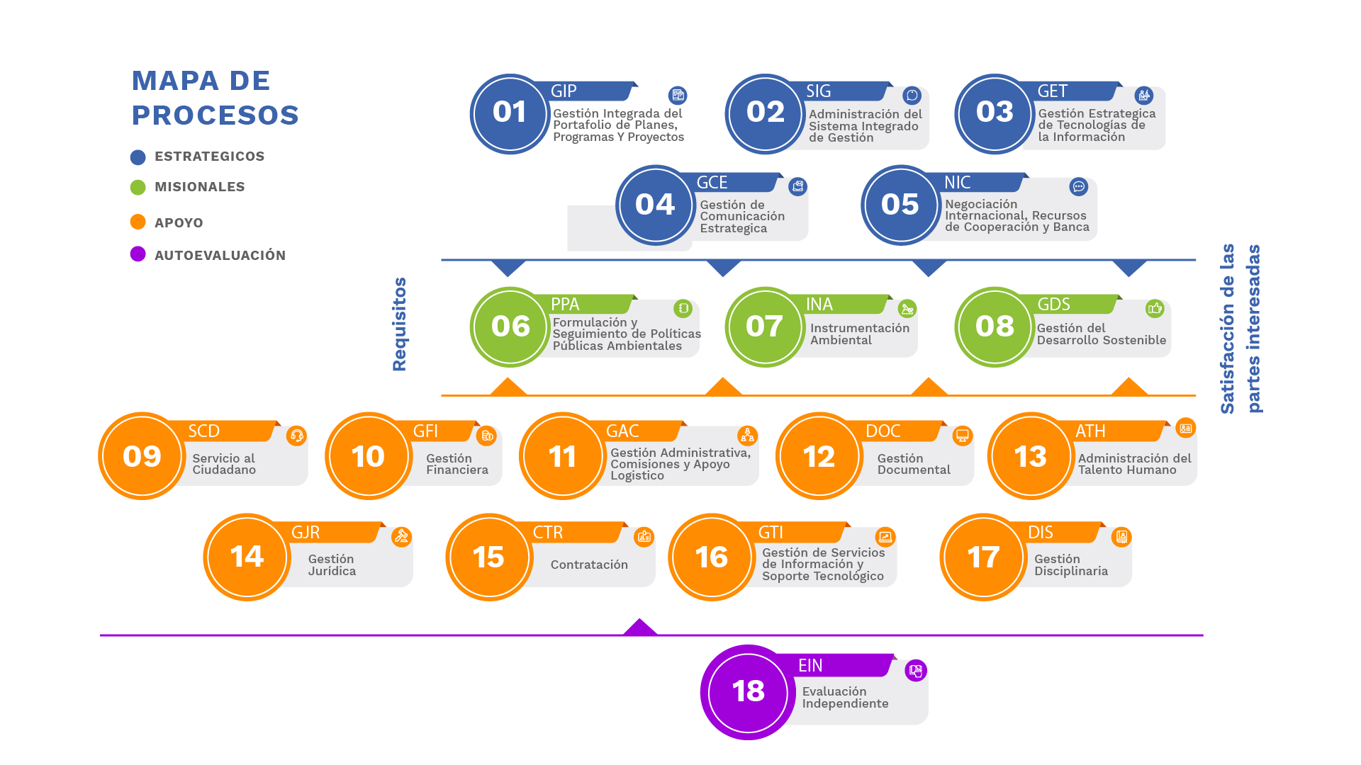
MINISTERIO DE AMBIENTE Y DESARROLLO SOSTENIBLE | MATRIZ IPEREC - IDENTIFICACIÓN DE PELIGROS, EVALUACIÓN DE RIESGOS Y ESTABLECIMIENTO DE CONTROLES
 | Proceso: Administración del Talento Humano
Versión: 1 | Vigencia: 11/12/2023 | Código: DS-A-ATH-04

PROCESOS EVALUADOS

ND
NIVEL DE DEFICIENCIA
GRADO | VALORACION | INTERPRETACION
MUY ALTO (MA) | 10 | SE HA(N) DETECTADO PELIGRO(S) QUE DETERMINA(N) COMO POSIBLE LA GENERACION DE INCIDENTES O CONSECUENCIAS MUY SIGNIFICATIVAS, O LA EFICACIA DEL CONJUNTO DE MEDIDAS PREVENTIVAS EXISTENTES RESPECTO AL RIESGO ES NULA O NO EXISTE, O AMBOS
ALTO (A) | 6 | SE HA(N) DETECTADO PELIGRO(S) QUE PUEDAN DAR LUGAR A CONSECUENCIAS SIGNIFICATIVA(S) O LA EFICACIA DEL CONJUNTO DE MEDIDAS PREVENTIVAS EXISTENTES ES ALTA O AMBOS
MEDIO (M) | 2 | SE HA(N) DETECTADO PELIGROS QUE PUEDAN DAR LUGAR A CONSECUENCIAS POCO SIGNIFICATIVAS O DE MENOR IMPORTANCIA O LA EFICACIA DEL CONJUNTO DE MEDIDAS PREVENTIVAS EXISTENTE ES MODERADA O AMBOS.
BAJO (B) | NO SE ASIGNA VALOR | NO SE HA DETECTADO CONSECUENCIA ALGUNA, O LA EFICACIA DEL CONJUNTO DE MEDIDAS PREVENTIVAS EXISTENTES ES ALTA, O AMBOS. EL RIESGO ESTA CONTROLADO. ESTOS PELIGROS SE CLASIFICAN DIRECTAMENE EN EL NIVEL DE RIESGO DE INVENCIÓN CUATRO (IV)

VOLVER

NE
DETERMINACION DEL NIVEL DE EXPOSICION
NIVEL DE EXPOSICION | VALOR DE NE | INTERPRETACION
CONTINUA (EC) | 4 | LA SITUACION DE EXPOSICION SE PRESENTA SIN INTERRUPCION O VARIAS VECES CON TIEMPO PROLONGADO DURANTE LA JORNADA LABORAL
FRECUENTE (EF) | 3 | LA SITUACION DE EXPOSICION SE PRESENTA VARIAS VECES DURANTE LA JORNADA LABORAL POR TIEMPOS CORTOS
OCASIONAL (EO) | 2 | LA SITUACION DE EXPOSICION SE PRESENTA ALGUNA VEZ DURANTE LA JORNADA LABORAL Y POR UN PERIODO DE TIEMPO CORTO
ESPORADICA (EE) | 1 | LA SITUACION DE EXPOSICION SE PRESENTA DE MANERA EVENTUAL

VOLVER

NP
DETERMINACION DEL NIVEL DE PROBABILIDAD
NIVEL DE PROBABILIDAD |  | NIVEL DE EXPOSICION (NE)
 |  | 4 | 3 | 2 | 1
NIVEL DE DEFICIENCIA (ND) | 10 | MA-40 | MA-30 | A-20 | A-10
 | 6 | MA-24 | A-18 | A-12 | M-6
 | 2 | M-8 | M-6 | B-4 | B-2

VOLVER

SIGNIFICADO NP
SIGNIFICADO DE LAS DIFERENTES NIVELES DE PROBABILIDAD
NIVEL DE PROBABILIDAD | VALOR | INTERPRETACION
MUY ALTO (MA) | ENTRE 40 Y 24 | SITUACION DEFICIENTE CON EXPOSICON CONTINUA, O MUY DEFICIENTE CON EXPOSICION FRECUENTE, NORMALMENTE LA MATERIALIZACION DE REISGO OCURRE CON FRECUENCIA
ALTO (A) | ENTRE 20 Y 10 | SITUACION DEFICIENTE CON EXPOSICION FRECUENTE U OCASIONAL, O BIEN SITUACION MUY DEFICIENTE CON EXPOSICION OCASIONAL O ESPORADICA. LA MATERIALIZACION DEL RIESGO ES POSIBLE QUE SUCEDA VARIAS VECES EN LA VIDA LABORAL
MEDIO (M) | ENTRE 8 Y 6 | SITUACION DEFICIENTE CON EXPOSICIÓN ESPORADICA, O BIEN SITUACION MEJORABLE CON EXPOSICION CONTINUADA O FRECUENTE. ES POSIBLE QUE SUCEDA EL DAÑO ALGUNA VEZ
BAJO (B) | ENTRE 4 Y 2 | SITUACION MEJORABLE CON EXPOSICION OCASIONAL O ESPORRADICA, O SITUACION SIN ANOMALIA DESTACABLE CON CUALQUIER NIVEL DE EXPOSICOON. NO ES ESPERABLE QUE SE MATERIALICE EL RIESGO, AUNQUE PUEDE SER CONCEBIBLE

VOLVER

NC
DETERMINACION DEL NIVEL DE CONSECUENCIAS

NIVEL DE CONSECUENCIAS | NC | SIGNIFICADO
 |  | DAÑOS PERSONALES
MORTAL O CATASTROFICO | 100 | MUERTE
MUY GRAVE (MG) | 60 | LESIONES O ENFERMEDADES GRAVES IRREPARABLES (INCAPACIDAD PERMANTE PARCIAL O INVALIDES)
GRAVE (G) | 25 | LESIONES O ENFERMEDADES CON INCAPACIDAD TEMPORAL (ILT)
LEVE (L) | 10 | LESIONES O ENFERMEDADES QUE NO REQUIEREN INCAPACIDAD

VOLVER

NR
DETERMINACION DEL NIVEL DEL RIESGO
 | NIVEL DE PROBABILIDAD
NIVEL DE RIESGO NR = NP x NC |  | 40-24 | 20-10 | 8-6 | 4-2
NIVEL DE CONSECUENCIAS (NC) | 100 | I 4000-2400 | I 2000-1200 | I 800-600 | II 400-200
 | 60 | I 2400-1440 | I 1200-600 | II 480-360 | II 200 III 100
 | 25 | I 1000-600 | II 500-250 | II 200-150 | III 100-50
 | 10 | II 400-240 | II 200 III 100 | III 80-60 | III 40 IV20

VOLVER

SIGNIFICADO NR
SIGNIFICADO DEL NIVEL DE RIESGO

VALOR DE NR | SIGNIFICADO
4000-600 | SITUACION CRITICA. SUSPENDER ACTIVIDAD HASTA QUE EL RIESGO ESTE BAJO CONTROL. INTERVENCION URGENTE
500-150 | CORREGIR Y ADOPTAR MEDIDAS DE CONTROL DE INMEDIATO. SIN EMBARGO, SUSPENDA ACTIVIDADES SI EL NIVEL DE RIESGO ESTA POR ENCIMA O IGUAL DE 360
120-40 | MEJORAR SI ES POSIBLE. SERIA CONVENIENTE JUSTIFICAR LA INTERVENCION Y SU RENTABILIDAD
20 | MANTENER LAS MEDIDAS DE CONTROL EXISTENTE, PERO SE DEBERIAN CONSIDERAR SOLUCIONES O MEJORAS Y SE DEBEN HACER COMPROBACIONES PERIODICAS PARA ASEGURAR QUE EL RIESGO AUN ES ACEPTABLE

VOLVER

ACEPT DEL RIESGO
ACEPTABILIDAD DEL RIESGO

NIVEL DE RIESGO | SIGNIFICADO
1 | NO ACEPTABLE
2 | ACEPTABLE CON CONTROL ESPECIFICO
3 | ACEPTABLE
4 | ACEPTABLE
VOLVER

PELIGROS
TABLA DE PELIGROS
 | CLASIFICACION
 | BIOLOGICOS | FISICOS | QUIMICOS | PSICOSOCIALES | BIOMECANICOS | CONDICIONES DE SEGURIDAD | FENOMENOS NATURALES
DESCRIPCION | VIRUS | RUIDO (DE IMPACTO, INTERMITENTE O CONTINUO) | POLVOS ORGANICOS O INORGANICOS | GESTION ORGANIZACIONAL (ESTILO DE MANDO, PAGO DE CONTRATACION, PARTICIPACION, INDUCCION Y CAPACITACION, BIENESTAR SOCIAL, EVALUACION DEL DESEMPEÑO, MANEJO DE CAMBIOS) | POSTURA (PROLONGADA, MANTENIDA, FORZADA, ANTIGRAVITACIONAL) | MECANICOS (ELEMENTOS O PARTES DE MAQUINA, HERRAMIENTAS, EQUIPOS, PIESZAS A TRABAJAR, MATERIALES PROYECTADOS SOLIDOS O FLUIDOS) | SISMO
 | BACTERIAS | ILUMINACION (LUZ EN EXCESO O AUSENCIA) | FIBRAS | CARACTERISTICAS DE LA ORGANIZACIÓN DEL TRABAJO (COMUNICACIÓN, TECNOLOGIA, ORGANIZACIÓN DEL TRABAJO, DEMANDAS CUALITATIVAS Y CUANTITATIVAS DE LA LABOR) | ESFUERZO | ELECTRICO (ALTA Y BAJA TENSION, ESTATICA) | TERREMOTO
 | HONGOS | VIBRACION (CUERPO ENTERO O SEGMENTARIA) | LIQUIDOS (NIEBLAS Y ROCIOS) | CARACTERISTICAS DEL GRUPO SOCIAL DEL TRABAJO (RELACIONES, COHESION, CALIDAD DE INTERACCION, TRABAJO EN EQUIPO) | MOVIMIENTO REPETITIVO | LOCATIVO (SISTEMAS Y MEDIOS DE ALMACENAMIENTO) SUPERFICIES DE TRABAJO (IRREGULARES, DESLIZANTES, CON DIFERENCIA DEL NIVEL), CONDICIONES DE ORDEN Y ASEO, CAIDAS DE OBJETO) | VENDAVAL
 | RICKTESIAS | TEMPERATURAS EXTREMAS (FRIO O CALOR) | GASES Y VAPORES | CONDICIONES DE LA TAREA (CARGA MENTAL, CONTENIDO DE LA TAREA, DEMANDAS EMOCIONALES, SISTEMAS DE CONTROL, DEFINICION DE ROLES, MONOTONIA, ETC.) | MANIPULACION MANUAL DE CARGAS | TECNOLOGICO (EXPLOSION, FUGA, DERRAME, INCENDIO) | INUNDACION
 | PARASITOS | PRESION ATMOSFERICA (NORMAL Y AJUSTADA) | HUMOS METALICOS Y NO METALICOS | INTERFASE PERSONA - TAREA (CONOCIMIENTOS, HABILIDAD ENRELACION CON LA DEMANDA DE LA TAREA, INICIATIVA, AUTONOMIA Y RECONOCIMIENTO, IDENTIFICACION DE LA PERSONA CON LA TAREA Y LA ORGANIZACIÓN) |  | ACCIDENTES DE TRANSITO | DERRUMBE
 | PICADURAS | RADIACIONES IONIZANTES (RAYOS X, GAMA, BETA Y ALFA) | MATERIAL PARTICULADO | JORNADA DE TRABAJO (PAUSAS, TRABAJO NOCTURNO, ROTACION, HORAS EXTRAS, DESCANSOS) |  | PUBLICOS (ROBOS, ATRACOS, ASALTOS, ATENTADOS, DE ORDEN PUBLICO) | PRECIPITACIONES (LLUVIAS, GRANIZADAS, HELADAS)
 | MORDEDURAS | RADIACIONES NO IONIZANTES (LASER, ULTRAVIOLETA, INFRARROJA, RADIOFRECUENCIA, MICROONDAS) |  |  |  | TRABAJO EN ALTURAS
 | FLUIDOS O EXCREMENTOS |  |  |  |  | ESPACIOS CONFINADOS

VOLVER

